行政事業レビューシート
 |  |  |  |  |  |  |  |  |  |  |  |  |  |  |  | 事業番号 |  |  |  | 2021 |  |  |  | - | 文科 |  |  |  | - | 新21 |  |  | - | 0019
令和3年度行政事業レビューシート |  |  |  |  |  |  |  |  |  |  |  |  |  |  |  |  |  |  |  |  |  |  |  | （ | 文部科学省 |  |  |  |  |  |  |  |  |  |  |  | ）
事業名 |  |  |  |  | コロナ禍後の社会におけるユネスコ活動を通じた持続可能な社会づくり |  |  |  |  |  |  |  |  |  |  |  | 担当部局庁 |  |  |  | 国際統括官付 |  |  |  |  |  |  |  |  |  |  | 作成責任者
事業開始年度 |  |  |  |  | 令和3年度 |  |  |  |  |  | 事業終了 （予定）年度 |  |  | 令和3年度 |  |  | 担当課室 |  |  |  | 国際統括官付 |  |  |  |  |  |  |  |  |  |  | 国際戦略企画官 石田 善顕
会計区分 |  |  |  |  | 一般会計
根拠法令 （具体的な 条項も記載） |  |  |  |  | - |  |  |  |  |  |  |  |  |  |  |  | 関係する 計画、通知等 |  |  |  | -
主要政策・施策 |  |  |  |  | - |  |  |  |  |  |  |  |  |  |  |  | 主要経費 |  |  |  | その他の事項経費
事業の目的 （目指す姿を簡潔に。3行程度以内） |  |  |  |  | 新型コロナウィルス感染症の感染拡大により学びの在り方を含めた社会の在り方が大きく変わる中、「新たな日常」の実現に向けた社会変革の推進力となる人材、地球規模の課題を自分事として捉え、何ができるかを主体的に考える力を発揮できる人材の必要性が増大しているため、本事業を通じて、若者に対して、新たな日常における学び、交流の場を提供する。
事業概要 （5行程度以内。別添可） |  |  |  |  | 2021年が日本のユネスコ加盟70周年となることを契機とし、未来を担う若者が、予測不可能な禍が起こり得る状態の中で、社会・地域が直面する課題に対するユネスコ活動を通じた取組を共有するとともに、新たな学びの在り方やポストコロナにおけるユネスコの役割についてメッセージをとりまとめ世界に発信する。具体的には、地域を舞台とした学びのコンテストを開催し取組を紹介するとともに、新型コロナウィルス感染症のような予測不可能で未曽有の事態を引き起こすような災害が起きた時にどうしたら良いか等、ユネスコの理念・活動の観点から議論を行い、メッセージをまとめ、国内外に発信する。
実施方法 |  |  |  |  | 直接実施、委託・請負
予算額・ 執行額 （単位:百万円） |  |  |  |  |  |  |  |  |  |  |  |  | 平成30年度 |  | 令和元年度 |  |  |  |  | 令和2年度 |  |  |  |  |  | 令和3年度 |  |  |  |  |  |  | 令和4年度要求
 |  |  |  |  | 予算の状況 |  | 当初予算 |  |  |  |  |  | - |  | - |  |  |  |  | - |  |  |  |  |  | 12 |  |  |  |  |  |  | 0
 |  |  |  |  |  |  | 補正予算 |  |  |  |  |  | - |  | - |  |  |  |  | - |  |  |  |  |  | -
 |  |  |  |  |  |  | 前年度から繰越し |  |  |  |  |  | - |  | - |  |  |  |  | - |  |  |  |  |  | - |  |  |  |  |  |  | 0
 |  |  |  |  |  |  | 翌年度へ繰越し |  |  |  |  |  | - |  | - |  |  |  |  | - |  |  |  |  |  | -
 |  |  |  |  |  |  | 予備費等 |  |  |  |  |  | - |  | - |  |  |  |  | - |  |  |  |  |  | -
 |  |  |  |  |  |  | 計 |  |  |  |  |  | 0 |  | 0 |  |  |  |  | 0 |  |  |  |  |  | 12 |  |  |  |  |  |  | 0
 |  |  |  |  | 執行額 |  |  |  |  |  |  |  | 0 |  | 0 |  |  |  |  | 0
 |  |  |  |  | 執行率（％） |  |  |  |  |  |  |  | - |  | - |  |  |  |  | -
 |  |  |  |  | 当初予算＋補正予算に対する執行額の割合（％） |  |  |  |  |  |  |  | - |  | - |  |  |  |  | -
令和3・4年度 予算内訳 （単位：百万円） |  |  |  |  | 歳出予算目 |  |  |  |  |  |  |  | 令和3年度当初予算 |  | 令和4年度要求 |  |  |  |  | 主な増減理由
 |  |  |  |  | 国際協力推進事業委託費 |  |  |  |  |  |  |  | 6 |  | 0 |  |  |  |  | ※金額は単位未満四捨五入して記載していることから、合計が一致しない場合がある。
 |  |  |  |  | 委員等旅費 |  |  |  |  |  |  |  | 6 |  | 0

 |  |  |  |  | 計 |  |  |  |  |  |  |  | 12 |  | 0
成果目標及び 成果実績 （アウトカム） |  |  |  |  | 定量的な成果目標 |  |  |  |  |  |  |  | 成果指標 |  |  |  |  | 単位 |  |  | 平成30年度 |  |  | 令和元年度 |  |  |  | 令和2年度 |  |  |  | 中間目標 |  |  | 目標最終年度
 |  |  |  |  |  |  |  |  |  |  |  |  |  |  |  |  |  |  |  |  |  |  |  |  |  |  |  |  |  |  |  | - |  | 年度 | 3 | 年度
 |  |  |  |  | ユネスコ活動及びコロナ禍における新たな学びの在り方に対する参加者及び関係者の意識が向上する |  |  |  |  |  |  |  | 本事業を通じた活動の参加者に対するアンケートで、「今後の活動に参考になった」と答えた者の割合 |  |  |  | 成果実績 | ％ |  |  | - |  |  | - |  |  |  | -
 |  |  |  |  |  |  |  |  |  |  |  |  |  |  |  |  | 目標値 | ％ |  |  | - |  |  | - |  |  |  | - |  |  |  |  |  |  | 80
 |  |  |  |  |  |  |  |  |  |  |  |  |  |  |  |  | 達成度 | ％ |  |  | - |  |  | - |  |  |  | -
根拠として用いた 統計・データ名 （出典） |  |  |  |  | -

活動指標及び 活動実績 （アウトプット） |  |  |  |  | 活動指標 |  |  |  |  |  |  |  |  |  |  |  |  | 単位 |  |  | 平成30年度 |  |  | 令和元年度 |  |  |  | 令和2年度 |  |  |  | 3年度 活動見込 |  |  | 4年度 活動見込
 |  |  |  |  | 本事業への参加者数 |  |  |  |  |  |  |  |  |  |  |  | 活動実績 | 人 |  |  | - |  |  | - |  |  |  | - |  |  |  | -
 |  |  |  |  |  |  |  |  |  |  |  |  |  |  |  |  | 当初見込み | 人 |  |  | - |  |  | - |  |  |  | - |  |  |  | 100
単位当たり コスト |  |  |  |  | 算出根拠 |  |  |  |  |  |  |  |  |  |  |  |  | 単位 |  |  | 平成30年度 |  |  | 令和元年度 |  |  |  | 令和2年度 |  |  |  | 3年度活動見込
 |  |  |  |  | ／ |  |  |  |  |  |  |  |  |  |  |  | 単位当たり コスト
 |  |  |  |  |  |  |  |  |  |  |  |  |  |  |  |  | 計算式 | /
政策評価、新経済・財政再生計画との関係 |  | 政策評価 | 政策 |  | 13 豊かな国際社会の構築に資する国際交流・協力の推進
 |  |  | 施策 |  | 13-2 国際協力の推進
 |  |  | 本事業の成果と上位施策・測定指標との関係
 |  |  | 若者による「新しい日常」における日本のユネスコ活動の紹介やユネスコに期待する役割の発信を通じて、新たな時代における国際社会の構築に資する。

 |  |  | KPI (第一階層） |  | ＫＰＩ （第一階層） |  |  |  |  |  |  |  |  |  |  |  |  | 単位 |  |  | 計画開始時 |  |  | 2年度 |  |  |  | 3年度 |  |  |  | 中間目標 |  |  | 目標最終年度
 |  |  |  |  |  |  |  |  |  |  |  |  |  |  |  |  |  |  |  |  | - | 年度 |  |  |  |  |  |  |  |  |  | - |  | 年度 | - | 年度
 |  |  |  |  | - |  |  |  |  |  |  |  |  |  |  |  | 成果実績 | - |  |  | - |  |  | - |  |  |  | - |  |  |  | - |  |  | -
 |  |  |  |  |  |  |  |  |  |  |  |  |  |  |  |  | 目標値 | - |  |  | - |  |  | - |  |  |  | - |  |  |  | - |  |  | -
 |  |  |  |  |  |  |  |  |  |  |  |  |  |  |  |  | 達成度 | ％ |  |  | - |  |  | - |  |  |  | - |  |  |  | - |  |  | -
 |  |  | KPI (第二階層） |  | ＫＰＩ （第二階層） |  |  |  |  |  |  |  |  |  |  |  |  | 単位 |  |  | 計画開始時 |  |  | 2年度 |  |  |  | 3年度 |  |  |  | 中間目標 |  |  | 目標最終年度
 |  |  |  |  |  |  |  |  |  |  |  |  |  |  |  |  |  |  |  |  | - | 年度 |  |  |  |  |  |  |  |  |  | - |  | 年度 | - | 年度
 |  |  |  |  | - |  |  |  |  |  |  |  |  |  |  |  | 成果実績 | - |  |  | - |  |  | - |  |  |  | - |  |  |  | - |  |  | -
 |  |  |  |  |  |  |  |  |  |  |  |  |  |  |  |  | 目標値 | - |  |  | - |  |  | - |  |  |  | - |  |  |  | - |  |  | -
 |  |  |  |  |  |  |  |  |  |  |  |  |  |  |  |  | 達成度 | ％ |  |  | - |  |  | - |  |  |  | - |  |  |  | - |  |  | -
事業所管部局による点検・改善
 |  | 項 目 |  |  |  |  |  |  |  |  |  |  |  |  |  |  |  |  |  | 評 価 |  | 評価に関する説明
国費投入の必要性 |  | 事業の目的は国民や社会のニーズを的確に反映しているか。 |  |  |  |  |  |  |  |  |  |  |  |  |  |  |  |  |  | ○ |  | Withコロナ、ポストコロナの時代における教育の在り方を検討し、若者に対して新たな日常における学び、交流の場を提供する本事業は、コロナ禍において国民や社会のニーズが高い事業である。 また、ユネスコ活動はSDGsの達成及びその基盤となるESDの推進に資するものであり、ユネスコ活動の普及啓発等を行う本事業は地域活性化等の課題解決にもつながるため、その観点からも国民や社会のニーズが高い事業である。
 |  | 地方自治体、民間等に委ねることができない事業なのか。 |  |  |  |  |  |  |  |  |  |  |  |  |  |  |  |  |  | ○ |  | 国内外の多様なステークホルダーを結集し、日本におけるユネスコ活動の発信及びユネスコに対する戦略的なメッセージの発信を行う本事業は、国が主体的に実施するべきものである。
 |  | 政策目的の達成手段として必要かつ適切な事業か。政策体系の中で優先度の高い事業か。 |  |  |  |  |  |  |  |  |  |  |  |  |  |  |  |  |  | ○ |  | 新型コロナウィルス感染症への対応は政府全体で取り組んでいる事項であり、新たな日常における学び、交流の場を提供する本事業は政策体系の中で優先度が高い。 加えて、SDGsの達成は全閣僚を構成員とする「SDGs推進本部」が設置される等我が国の重要な政策目的であり、その達成に資する本事業は政策体系の中で優先度が高い。
事業の効率性 |  | 競争性が確保されているなど支出先の選定は妥当か。 |  |  |  |  |  |  |  |  |  |  |  |  |  |  |  |  |  | ○ |  | 支出先の選定に当たっては、十分な公告期間を確保したうえで、事業説明会を早期に実施し競争参加者の検討時間の確保と事業への理解促進に努める。
 |  |  | 一般競争契約、指名競争契約又は随意契約（企画競争）による支出のうち、一者応札又は一者応募となったものはないか。 |  |  |  |  |  |  |  |  |  |  |  |  |  |  |  |  | 無
 |  |  | 競争性のない随意契約となったものはないか。 |  |  |  |  |  |  |  |  |  |  |  |  |  |  |  |  | 無
 |  | 受益者との負担関係は妥当であるか。 |  |  |  |  |  |  |  |  |  |  |  |  |  |  |  |  |  | ○ |  | 技術審査にあたり適正に審査職員を選定して妥当性を確認する予定である。
 |  | 単位当たりコスト等の水準は妥当か。 |  |  |  |  |  |  |  |  |  |  |  |  |  |  |  |  |  | ‐
 |  | 資金の流れの中間段階での支出は合理的なものとなっているか。 |  |  |  |  |  |  |  |  |  |  |  |  |  |  |  |  |  | ‐
 |  | 費目・使途が事業目的に即し真に必要なものに限定されているか。 |  |  |  |  |  |  |  |  |  |  |  |  |  |  |  |  |  | ○ |  | 技術審査にあたり適正に審査職員を選定して妥当性を確認する他、委託契約締結時に事業経費の費目、使途の内容を厳正に精査する。
 |  | 不用率が大きい場合、その理由は妥当か。（理由を右に記載） |  |  |  |  |  |  |  |  |  |  |  |  |  |  |  |  |  | ‐
 |  | 繰越額が大きい場合、その理由は妥当か。（理由を右に記載） |  |  |  |  |  |  |  |  |  |  |  |  |  |  |  |  |  | ‐
 |  | その他コスト削減や効率化に向けた工夫は行われているか。 |  |  |  |  |  |  |  |  |  |  |  |  |  |  |  |  |  | ○ |  | 過去に実施した事業の実績を踏まえ、コスト削減や効率化に向けた工夫を行っていく。
事業の有効性 |  | 成果実績は成果目標に見合ったものとなっているか。 |  |  |  |  |  |  |  |  |  |  |  |  |  |  |  |  |  | ‐
 |  | 事業実施に当たって他の手段・方法等が考えられる場合、それと比較してより効果的あるいは低コストで実施できているか。 |  |  |  |  |  |  |  |  |  |  |  |  |  |  |  |  |  | ‐
 |  | 活動実績は見込みに見合ったものであるか。 |  |  |  |  |  |  |  |  |  |  |  |  |  |  |  |  |  | ‐
 |  | 整備された施設や成果物は十分に活用されているか。 |  |  |  |  |  |  |  |  |  |  |  |  |  |  |  |  |  | ‐
関連事業 |  | 関連する事業がある場合、他部局・他府省等と適切な役割分担を行っているか。（役割分担の具体的な内容を各事業の右に記載） |  |  |  |  |  |  |  |  |  |  |  |  |  |  |  |  |  | ‐
 |  | 所管府省名 |  |  | 事業番号 |  |  |  |  |  |  | 事業名

点検・改善結果 |  | 点検結果 |  |  | Withコロナ、ポストコロナの時代において、若者の交流の場を提供する重要な事業であるため、支出先の選定を厳正に行う、事業経費の費目・使途の内容を精査するなど、事業実施の効率性・妥当性を十分に確認するよう進めていく予定である。
 |  | 改善の 方向性 |  |  | 過去に実施した委託事業等の実績を踏まえ、コスト削減や効率化に向けた工夫を行いながら事業を進めていく。
外部有識者の所見
外部有識者による点検対象外
行政事業レビュー推進チームの所見
 |  |  |  | 事業の実施状況等を踏まえ、適切なアウトカムの設定について不断の見直しを図ること。 引き続き事業の着実な実施及び適切な予算執行に努めること。
所見を踏まえた改善点/概算要求における反映状況
 |  |  |  | -
備考
○日本ユネスコ国内委員会Facebookページ https://ja-jp.facebook.com/jpnatcom/ ○ユネスコ活動に関する法律 http://www.mext.go.jp/unesco/009/002.htm
関連する過去のレビューシートの事業番号
平成22年度
平成23年度
平成24年度
平成25年度
平成26年度
平成27年度
平成28年度
平成29年度
平成30年度
令和元年度
令和2年度 |  |  | 文部科学省 |  |  | - | 新03 |  | - | 0032
資金の流れ （資金の受け取り先が何を行っているかについて補足する） （単位：百万円） |  |  |  |  | ※令和2年度実績を記入。執行実績がない新規事業、新規要求事業については現時点で予定やイメージを記入。
 |  |  |  |  | なお、金額は単位未満四捨五入して記載していることから、合計が一致しない場合がある。
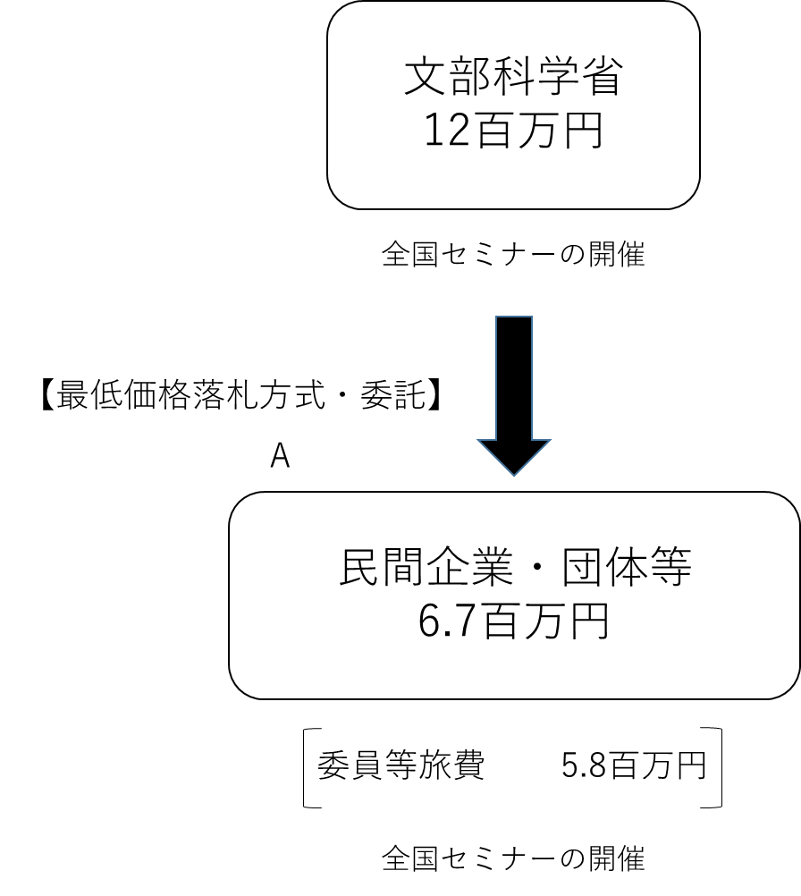

費目・使途 （「資金の流れ」においてブロックごとに最大の金額が支出されている者について記載する。費目と使途の双方で実情が分かるように記載） |  |  |  |  | A. |  |  |  |  |  |  |  |  |  |  |  |  |  | B.
 |  |  |  |  | 費 目 |  |  |  |  | 使 途 |  |  |  |  |  |  | 金 額 (百万円） |  | 費 目 |  |  |  | 使 途 |  |  |  |  |  |  |  |  |  |  |  | 金 額 (百万円）

 |  |  |  |  | 計 |  |  |  |  |  |  |  |  |  |  |  | 0 |  | 計 |  |  |  |  |  |  |  |  |  |  |  |  |  |  |  | 0

 | 支出先上位１０者リスト
 | A.
 |  | 支 出 先 |  |  |  |  |  | 法 人 番 号 |  |  |  |  | 業 務 概 要 |  |  |  | 支 出 額 （百万円） |  | 契約方式等 |  |  |  | 入札者数 （応募者数） |  |  |  | 落札率 |  |  |  | 一者応札・一者応募又は 競争性のない随意契約となった 理由及び改善策 （支出額10億円以上）
1

 | 国庫債務負担行為等による契約先上位10者リスト
 |  | ﾌﾞﾛｯｸ 名 | 契 約 先 |  |  |  |  | 法 人 番 号 |  |  |  |  | 業 務 概 要 |  |  |  | 契約額 （百万円） |  | 契約方式 |  |  |  | 入札者数 （応募者数） |  |  |  | 落札率 |  |  |  | 一者応札・一者応募又は 競争性のない随意契約となった理由及び改善策 （契約額10億円以上）
1 |  |  | - |  |  |  |  | - |  |  |  |  | - |  |  |  | - |  |  |  |  |  | - |  |  |  | - |  |  |  | -

